ローカル×XAMPP(2)
XAMPP×PHPMailer

https://qiita.com/e__ri/items/857b12e73080019e00b5
https://www.webdesignleaves.com/pr/php/php_phpmailer.php
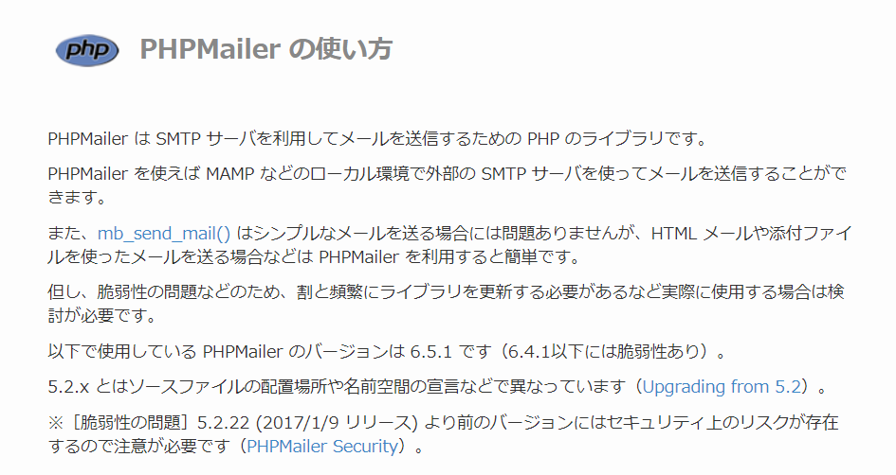

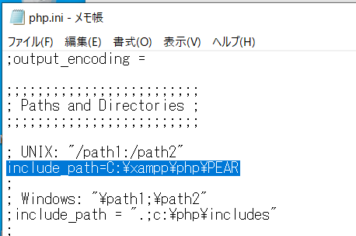

 |  |  |  | PHPMailerのフォルダをこの下に配置

作ったPHPファイルの実行方法
https://office54.net/iot/php-xampp-action#:~:text=%E3%83%96%E3%83%A9%E3%82%A6%E3%82%B6%E3%81%ABURL%E3%82%92%E5%85%A5%E5%8A%9B,-%E5%90%84%E8%87%AA%E4%BD%BF%E3%81%A3%E3%81%A6&text=%E3%80%8CC%3A%5Cxampp%5Chtdocs%5Cphp%E3%80%8D%E5%86%85%E3%81%ABhello,%E5%85%A5%E5%8A%9B%E3%81%97%E3%80%81%E5%AE%9F%E8%A1%8C%E3%81%97%E3%81%BE%E3%81%99%E3%80%82
でもうまくいかないんだな

そもそもLOCALHOSTといえば
C:\xampp\htdocs |  | を指すわけなので
C:\xampp\php\PEARの下にプログラムを置いても実行できないのかもしれない |  |  |  |  |  | ←PHPMailerとPHPプログラムは同じ場所に配置すると思っていたが
 |  |  |  |  |  | そうでないことが判明。以下、「おまけの再検証」の項参照
余談だがもともとPHPはサーバで動かすもので、それをLOCALで動かすには「仮想化」の仕組みが必要だった
それを実現したのがXAMPPなのだそうだ
https://www.sejuku.net/blog/92323

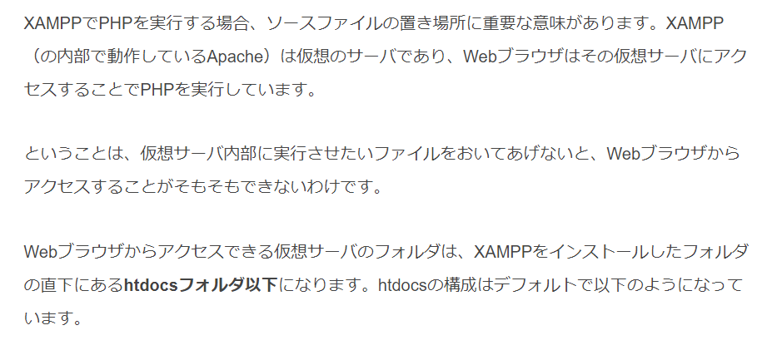

というわけでローカルでテストしたければ
PHPMailerの配置場所を変える必要があるらしい

配置変えしてappache再起動して動作確認

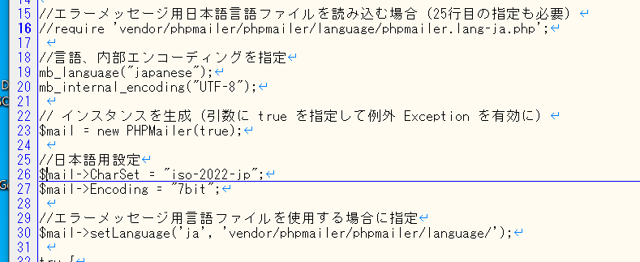

日本語対応がうまくいかないので、断念

こちら↓を参考に再作成するが、エラーが発生
https://qiita.com/e__ri/items/857b12e73080019e00b5

SMTP ERROR: Password command failed: 534-5.7.9 Application-specific password required. Learn more at534 5.7.9 https://support.google.com/mail/?p=InvalidSecondFactor 21-20020a170902c21500b001b3fb2f0296sm1711791pll.120 - gsmtp

どうも認証がうまくいっていない（メール送信までは行っている）ので、パスワードを見直す。
もともとdgpost51@gmail.comのパスワードをそのまま記述していたが、sendmailの時と同様、暗号化したものを設定してみる

正常にSENDできました！

やったことまとめ

＜フォルダ構成＞
C:\xampp\htdocs\
 | phpmailergmail.php |  | 送信プログラム
 | PHPMailer |  | ダウンロードしたプログラム群をそのまま配置
C:\xampp\php\
 | php.ini |  | include_path=C:\xampp\htdocs |  | に変更 | ※PHPMailerを配置した場所を書く。送信プログラムと同じである必要はない

おまけの再検証
本当にPHPMailerとPHPアプリは同じ場所に置かなくてはいけないのか？
試してみる
 | php.ini |  | include_path=C:\xampp\kato
 |  |  | ここにPHPMailerのフォルダを移動
 | phpmailergmail.php |  | 場所は変更しない

正常にSENDできました！

ローカル×XAMPP(1)
XAMPP×SENDMAIL
メールサーバの役割
https://business.ntt-east.co.jp/content/cloudsolution/column-220.html

PHPでメールを送信する方法
https://techplay.jp/column/550

メール送信用のフォルダを作成し、ポート8081を設置したが、表示されない
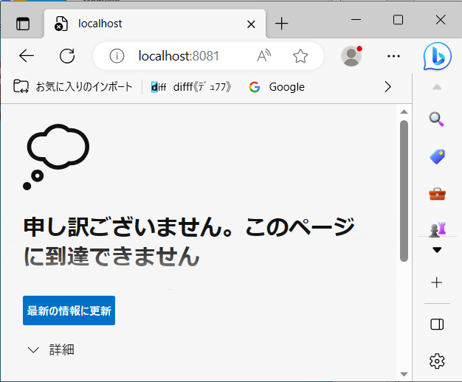

調査
【2021年版】Apacheでポート別に複数サーバーを設定する：XAMPP初期設定 (2/4) – クラベル (cravelweb.com)

apacheの再起動をしたら表示された

入力フォームを作成してメール送信してみたがそう簡単はいかなかった

PHP メールを送信するサンプル(mb_send_mail) | ITSakura
sendmail.exeとは何か？
⇒これを使う場合は、mb_send_mail関数の第4引数が必要らしい

【PHP入門】メールを送信する方法(mail/mb_send_mail) | 侍エンジニアブログ (sejuku.net)
ローカルホストでテストする分には難しくないが
実際の環境でPHPでメールを送受信する際は、PEARやQdmailといったライブラリを使うのが一般的 |  |  |  |  |  |  | らしい
こちらのサイトにしたがって、send関数の第4引数を削除したら、致命的では無くなった

警告：C:\xampp\htdocs\sendmail\test_mail.phpの13行目で未定義の配列キー「message」が使用されています。
警告：C:\xampp\htdocs\sendmail\test_mail.phpの16行目で、php.iniに「sendmail_from」が設定されていないか、カスタムの「From:」ヘッダーが欠落しています。
メールの送信に失敗しました。

サンプルコードをコピペしていたが、バグがあったので修正

https://mittaniblog.com/programming-error/
https://nobuneko.com/blog/archives/2012/12/phpmail_sendmail_from_not_set_.html

PHP.INIは修正したくないので、（プログラムによって送信元を変える可能性があるため）
第4引数を指定してみた

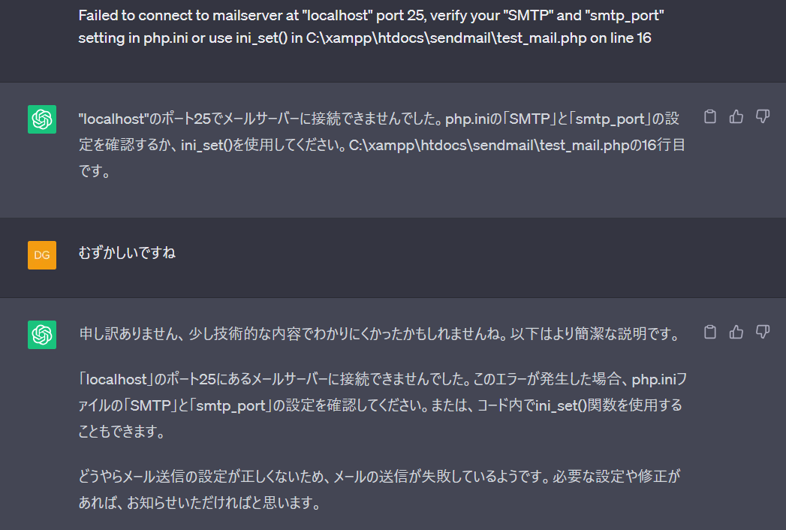
 |  |  |  |  |  |  |  |  | localhost:8081

 |  |  |  |  |  |  |  |  | chatGPTが普通に会話してくれる

【XAMPP】ローカル開発環境でメール送信をできる様にする
https://miya-system-works.com/blog/detail/107
https://dailyhackon.com/other-xampp-localmail/

ローカル環境ではメールサーバの設定がされていないため、メール送信できない。
PHP.INIとSENDMAIL.INIの設定が必要 |  |  |  |  |  | ←これがいやなら「メール送信ライブラリ（PHPMailer）」を使う

しかしこのPCのXAMPPにはSENDMAIL自体がない
★https://pisuke-code.com/xammp-php-how-to-send-email/

SENDMAILをダウンロードして設置
★を参考に諸々設定
https://oxynotes.com/?p=5970 |  |  |  | ←Gmail二段階認証関連の記事

localhost:8081 |  | ※C:\xampp\htdocs\sendmailが動く |  |  |  | XAMPPのポートの設定で定義している

メール送信失敗
errorl.log
23/06/12 21:30:01 : Username and Password not accepted. Learn more at<EOL> https://support.google.com/mail/?p=BadCredentials jh18-20020a170903329200b001b3c48d01d0sm2610125plb.65 - gsmtp<EOL>
gmailのSMTPサーバを使う
gmailを2段階認証に設定してアプリパスワードを設定する必要があるらしい 2022/10～
https://qiita.com/tomokei5634/items/f8671a8f1414a8aec3ee
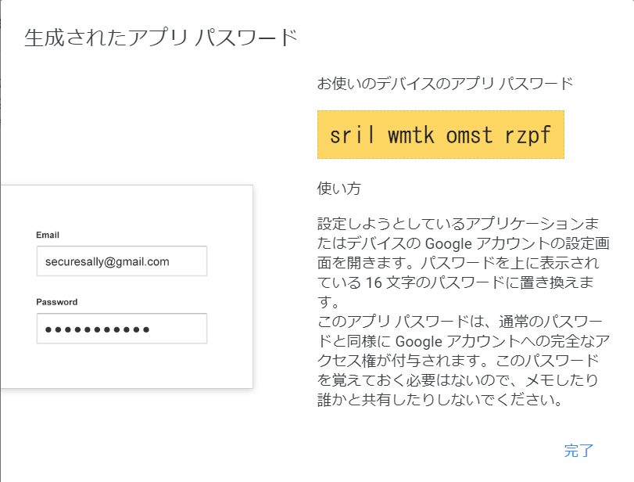

 |  |  |  |  |  |  | srilwmtkomstrzpf

このパスワードをsendmail.iniに設定 |  |  |  |  | 送信できました！ |  |  | まとめ

IIS×sendmail |  |  | 未完
boolサーバから送信する場合
https://www.javadrive.jp/php/mailini/index1.html

メールサーバの構築方法
https://baremail.jp/blog/2022/03/04/2347/ |  |  |  |  | 既にあるかどうか確認する

まずはlocalhostから
sendmailを使ってみる
http://teru2-bo2.blogspot.com/2011/10/windows64osiisphp-sendmail.html

いったん面倒なのでIISのルート"C:\inetpub\wwwroot\iisstart.htm"を、SENDMAIL用のPHPに置き換え |  |  |  |  |  |  |  | localhostで表示確認
本当は、XAMPPのようにポートでサイトを分けたい
ちょっと余談⇒ |  | 複数のウェブサイトをホストする - IIS 徹底解説! - Web/DB プログラミング徹底解説 (keicode.com)

localhostで表示確認 |  | 送信ボタン押下時、中で呼び出しているtest_mail.phpのコードがブラウザに表示された。

IISでWebサイトを再起動したら、送信成功となったが、実際には送信されていなかった
sendmail.iniの中でerrorログの定義をしているが、ファイルも作成されていない
inetpub\wwwroot\iisstart.htm |  |  | 一時的にメール送信PHPに置き換えている
inetpub\wwwroot\test_mail.php |  |  | 上記ファイルから呼び出したphp

LOCALで正常に送信されたので、いったん保留とした

やったことまとめ

SENDMAILをダウンロード
 | C:\xampp\の直下に配置
送信用GMAILアカウントの２段階認証設定
C:\xampp\php
 | PHP.INIの設定 |  |  |  |  | [mail function]でsendmailプログラムを配置したパスを設定
C:\xampp\sendmail
 | SENDMAIL.INIの設定 |  |  |  |  | プロバイダの設定、認証の設定など |  | 認証：smtp_ssl=autoとしているが、ここでSMTP認証にできるかもしれない
C:\xampp\htdocs\phpsendmail
 | index.php |  |  | 作成
 | test_mail.php |  |  | 作成 |  | index.phpから呼び出されるプログラム
C:\xampp\htdocs\phpsendmailをポート8081に紐づけ |  |  |  |  |  | ※これはしなくても、localhost/phpsendmailでいける、ポートでアクセスしたいならこれをする
 | C:\xampp\apache\conf\httpd.conf
 | C:\xampp\apache\conf\extra\httpd-vhosts.conf

メール送信について
PHPでメール送信するには
 | ＜参考記事＞
 | https://techplay.jp/column/550
 | https://www.sejuku.net/blog/24658 |  |  | 現実の環境でPHPでメールの送受信を実装する際はPEARやQdmailといったライブラリを使うのが一般的
 | https://www.javadrive.jp/php/mailini/index1.html
 | https://teratail.com/questions/229840
 | https://detail.chiebukuro.yahoo.co.jp/qa/question_detail/q10139062000 |  |  | ←smtpの認証なしでメールを送信する方法
 | https://iwasiman.hatenablog.com/entry/20230320-php-smtp-mail-send-sample |  |  | 【PHP】PHPでSMTP認証を通して極上なメール送信をしてみよう【PHPMailer】
 | https://kahoo.blog/php-send-mail-smtp/#toc_2-1 |  |  | 独自処理のメール送信をSMTPにする
 | https://php1st.com/158 |  |  | 外部SMTPサーバ利用
 | https://blog.ver001.com/windows_php_sendmail/ |  |  | php.iniデフォルトではlocalhostのSMTPサーバーを使うようになっているはずだが、そもそもWindowsにメールサーバの機能はない
★ | https://demi-urge.com/php-smtp/ |  |  | PHPでSMTP認証してメールを送信する

 |  | mb_send_mail関数 | SMTP認証に対応していない
 |  | ローカル環境＝SMTP認証がかかっていない状態 | それでも契約しているプロバイダやGmail,レンタルサーバを使えば、送信することは可能
 |  | 外部SMTPサーバの利用がおすすめ | 信頼性が高いため、送信したメールが迷惑メールに分類されたり、スパムとしてブロックされたりすることを回避することができます。
 |  | SMTPとは、メールを送信するプロトコル | 一般的なメールサービスはSMTP認証が組み込まれているので、PHPの組み込み関数のみでメールをやり取りするのは少々面倒
 |  |  | 実装するときにはPHPMailer、PEARなど使うのが現実的
 |  | SENDMAILはSMTPサーバの中で動くプログラム（SENDMAIL.EXE。ローカルにはデフォルトでは存在しないので、ネットからダウンロードする必要がある）

 |  | https://teratail.com/questions/229840より抜粋
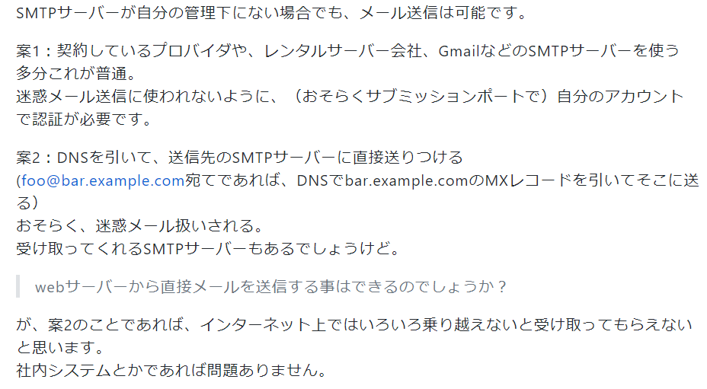

SMTPサーバ を使ったとき、認証方法を選べる、らしい
https://blog.putise.com/smtp-auth-relay-mail-system/

ローカル開発環境作成
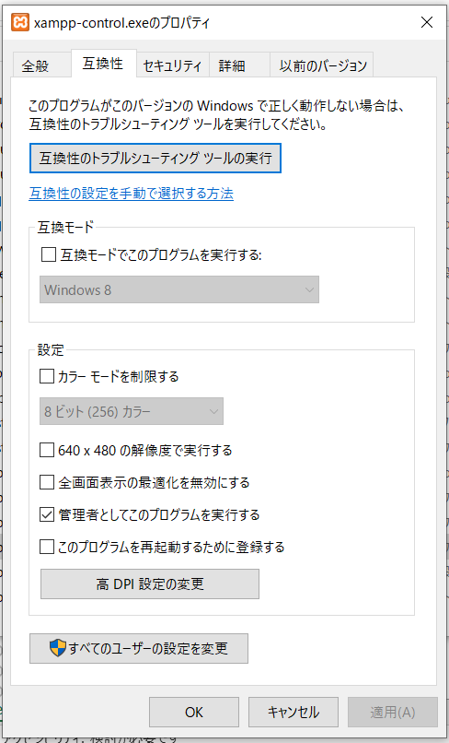
ローカルに開発環境作成 2022/10/25 |  |  |  |  | 動画#３

 | Apache | Webサーバー
 | MySQL |  | ←コマンドプロンプトでコマンドを手打ちする。これが面倒なのでPHPMyAdminを追加する
 | PHP | PHPMyAdmin
10/25完了 | XAMPP | ←上記をまとめてインストールしてくれる
 |  | https://eureka45.net/wp-site/local/xampp-install/ |  |  |  |  | ←インストールの参考にした
 |  | https://zenn.dev/hainare/articles/b2d0d49c768629
 |  | phpMyAdmin | テーブルまたはデータをエクスポートする (javadrive.jp)
 |  | https://www.javadrive.jp/xampp/ |  |  |  |  | ←使い方

 | Docker | ←開発環境
 |  | https://chigusa-web.com/blog/windows%E3%81%ABdocker%E3%82%92%E3%82%A4%E3%83%B3%E3%82%B9%E3%83%88%E3%83%BC%E3%83%AB%E3%81%97%E3%81%A6python%E7%92%B0%E5%A2%83%E3%82%92%E6%A7%8B%E7%AF%89/
 |  | https://qiita.com/fkooo/items/d2fddef9091b906675ca |  |  |  |  | WSL2のプレインストールは不要?
 |  | VSCodeでDocker入門 - Qiita |  |  |  |  | VSコードにDockerを拡張機能で取り込む。上記インストールは不要？

10/25完了 | XAMPPを起動しテーブルを設計
 | 今回はDOCKERを使って開発するとのことで、
 | そのためか、作成したテーブルをエクスポートしている（SQLの形にしている）
 | 実際に動かすとき、MySQLがどうかかわってくるのか、未明

ローカルに開発環境作成 2022/10/28 |  |  |  |  | 動画#4

 | Dockerとは
 | https://www.pasonatech.co.jp/workstyle/column/detail.html?p=2675
 | 日本語訳
 | https://docs.docker.jp/

 | 環境を作りたいがメモリが足りなそうなのでお掃除
 | https://www.pc-koubou.jp/magazine/21581
ローカルに開発環境作成 2022/11/5 |  |  |  |  | 動画#4
 | Dockerがわからず。環境構築の前にそちらの勉強
 | ローカルサーバーを起動、とは？

 | docker-compose.yml |  |  | 作り方
 | https://docs.docker.jp/compose/overview.html
 | コマンドを１つ実行するだけで、設定内容に基づいたアプリケーションサービスの生成、起動を行います。

 | 今回は
 | docker-compose up -d
 | と実行するだけで、apache,my-sql,phpmyadmin が起動される |  |  |  |  | はずだが

 | Dockerは必ずしも必要でない気がする |  |  |  | XAMPPでいけるのでは

 | XAMPPでApacheとMySQL起動
 | index.phpを作成し、localhostを起動するが、XAMPPのダッシュボードが表示される
 | ↓これに原因がある？
 | https://web-dev.xyz/xampp-browser/

 | XAMPPでmySQL等をインストールした場合は、WebアプリもXAMPPフォルダ内で作らないといけない？
 | 試しに、#4で作成したindex.phpをC:\xampp\htdocsにコピーし、URLにローカルホストと叩いたら、表示された

 | そもそも徳田さんはApache, MySQLなど、どうやってインストールしているのだろう
 | おそらくDockerで作っていると思われる。

2022/11/12
↓Dockerを使ったMySQL環境構築 |  |  |  |  |  | ↓CentOSとは |  | （わかりやすい）
https://zenn.dev/re24_1986/articles/153cdc5db96dc0 |  |  |  |  |  | https://wa3.i-3-i.info/word15502.html
https://emoshu.co.jp/blog/archives/16
↓Docker解説
https://tech-lab.sios.jp/archives/18811
↓Dockerインストール
https://tech-lab.sios.jp/archives/19073

■Hyper-VがないとDOCKERは使えない？？？
4 GB 以上の RAM.
第 2 レベルアドレス変換 (SLAT) を備えた 64 ビットプロセッサ
BIOSレベルのハードウェア仮想化サポートが有効
Windows 10 64ビット：Pro、Enterprise、または Education（ビルド 16299 以降）
Hyper-V が有効 |  | ←今のパソコンはWin10 HOMEエディションなので使えない。。。

■Windows＋WSL2でDocker環境を用意する方法
https://www.kagoya.jp/howto/cloud/container/wsl2_docker/
WSLがあると、Windows上でLinuxを利用できる
x64システムの場合：バージョン 1903 以降、ビルド 18362 以上 |  |  |  |  |  | ←今のパソコンでも使える
ARM64システムの場合：バージョン 2004 以降、ビルド 19041 以上

 | ＜今のパソコンの仕様＞
 | エディション |  | Windows 10 Home |  |  |  |  |  | デバイス名 | LAPTOP-AKMSER3H
 | バージョン |  | 21H2 |  |  |  |  |  | プロセッサ | Intel(R) Celeron(R) CPU 3965U @ 2.20GHz 2.20 GHz
 | インストール日 |  | ‎2021/‎03/‎29 |  |  |  |  |  | 実装 RAM | 4.00 GB (3.90 GB 使用可能)
 | OS ビルド |  | 19044.213 |  |  |  |  |  | デバイス ID | D6D501CB-0223-4001-A5DF-0C832FD536E4
 | シリアル番号 |  | PF26WQ6T |  |  |  |  |  | プロダクト ID | 00325-81695-92516-AAOEM
 | エクスペリエンス |  | Windows Feature Experience Pack 120.2212.4180.0 |  |  |  |  |  | システムの種類 | 64 ビット オペレーティング システム、x64 ベース プロセッサ
 |  |  |  |  |  |  |  |  | ペンとタッチ | このディスプレイでは、ペン入力とタッチ入力は利用できません

 | Ubuntuとは |  | Linux系のOS |  | GUIで操作しやすい
 | Ubuntu（ウブントゥ）とは？Linuxの一種であるUbuntu（ウブントゥ）の入手方法や特長をご紹介｜ドスパラ通販【公式】 (dospara.co.jp)

 | 現在、 | https://www.kagoya.jp/howto/cloud/container/wsl2_docker/
 | に従って環境を作成中
 | Windowsの機能を有効化無効化まで完了

 | ubuntuのインストールがうまくいかない。Ubbuntuのウィンドウが表示されるが、入力できない

 | こちらにしたがってやってみる↓
 | Win10にWSL2とUbuntu 20.04をインストールする | AsTechLog (astherier.com)

 | できました！

 | ubuntu | ユーザー |  | koume7564
 |  | パスワード |  | koume1357
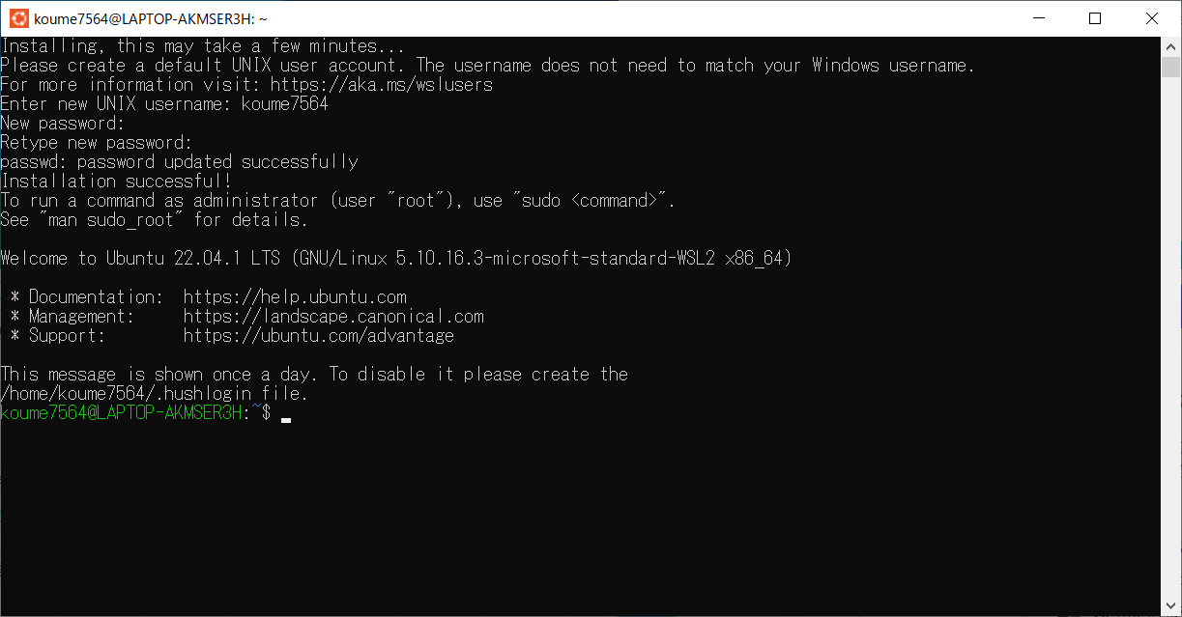

ふたたび | https://www.kagoya.jp/howto/cloud/container/wsl2_docker/ |  |  |  |  | に戻って、dockerのインストール
 | 2.「Docker Desktop for Windows」をインストールする

11/28

上記ドキュメントに従いDockerをインストールしようとしたが
for Windowsがなかったため、以下のサイトより入手
 | Windows に Docker Desktop をインストール — Docker-docs-ja 19.03 ドキュメント
 | configrationで |  | [Install required Windows components for WSL 2] |  |  |  | が表示されないのが気になる

インストールは完了したが使い方がわからない
これをやってみる↓
 | https://tamnology.com/docker-desktop-win-setup/
 | というか、日本語化したい。。。

 | Docker ImageとDocker Containerの違い？？？
 | docker run -d -p 8080:80 httpd
 | docker run -v /c/Users/tamao/Desktop/html:/usr/local/apache2/htdocs -p 8080:80 -d httpd
 |  | ↓
 | docker run -v /C/Users/reiko51/Desktop/html:/usr/local/apache2/htdocs -p 8080:80 -d httpd

 | ubuntsuをインストールしたけど、意味あるの？

 | 徳田さんにmessengerで質問してみた |  |  |  |  |  | 返事なし

 | とりあえず、XAMPPで作成していく

UI作成 |  |  |  |  | 動画#5
 | 今度はBoolStrap！ |  |  | https://getbootstrap.jp/docs/5.0/getting-started/introduction/
 | テンプレートを入手できるらしい

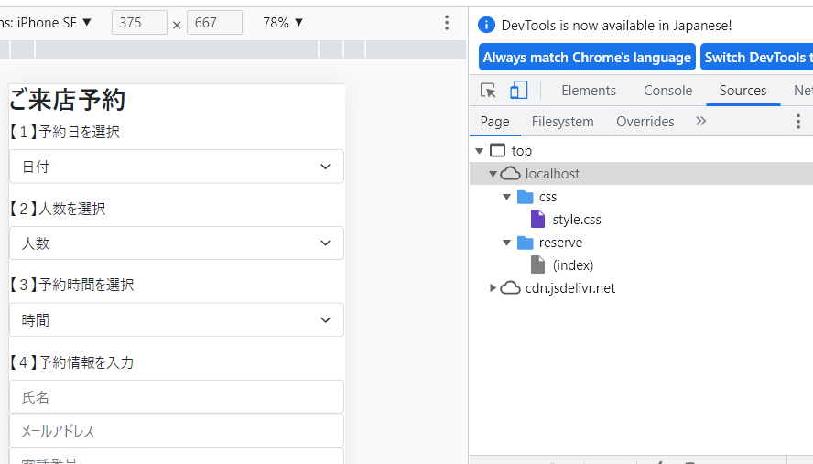
 | CSSファイルを作成したが読み込まれない
 | フォルダ構成が実装とブラウザで違う
 | ▼実装
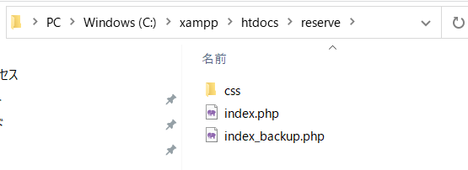

 | xamppではデフォルトではhtdocsの直下をルートと認識する
 | 今回reserveフォルダを作成したが
 | xamppの設定がデフォルトのままなので、齟齬が発生していると思われる

 | ▼案件ごとにサイトルートを持ちたいと思うので、
 | 複数サイトでルートを使用できるよう、設定ファイルを変更
 | http://creator.aainc.co.jp/archives/6388

 | CSSが想定通りに反映されることを確認

20230611

XAMPPが起動されない？
コントロールタブのアイコンが表示されるパレット？にアイコン表示されていて、右クリックすると各種起動ができる様子だが、
以前のように画面上におおきく表示されないのはなぜ？

表示位置が画面オーバーしている？マルチウィンドウで以前作業していて、テレビにまでサイズが拡張されていた可能性あり
https://qiita.com/ryotsu_ozh/items/2f7b3490a1fd98a5c917
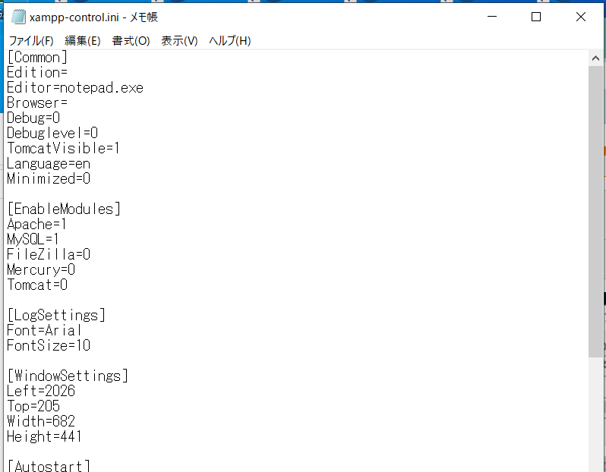

 |  |  |  |  |  |  |  |  |  | LEFTの数字を300に変更して再度管理者権限で実行
 |  |  |  |  |  |  |  |  |  | C:\xampp\xampp-control.exe

 |  |  |  |  |  |  |  |  |  | ※ファイルとフォルダに、ユーザーreiko51の
 |  |  |  |  |  |  |  |  |  | アクセス権を追加した

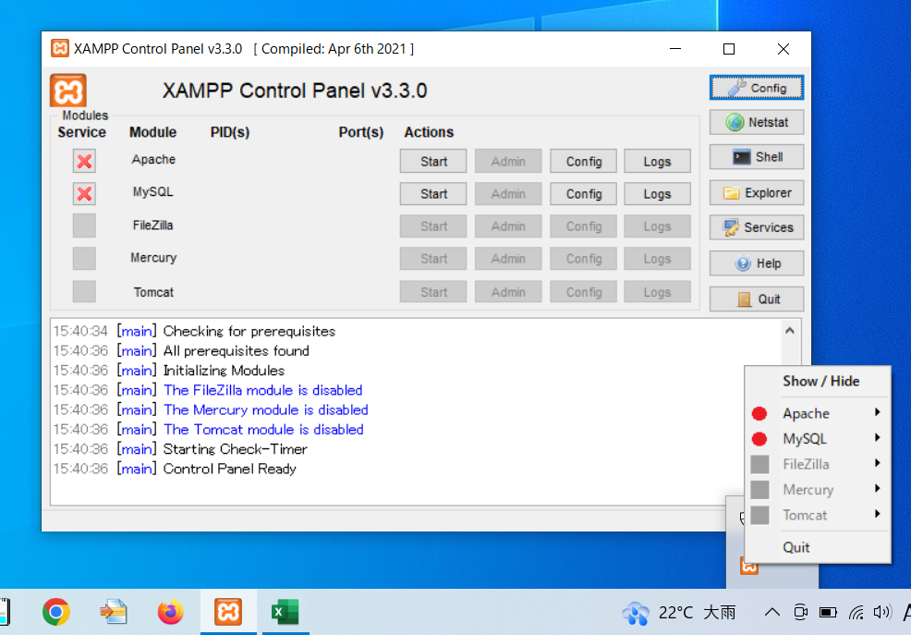
 |  |  |  |  |  |  |  |  |  | コントロールパネルが常に
 |  |  |  |  |  |  |  |  |  | 管理者権限で実行されるように
 |  |  |  |  |  |  |  |  |  | 属性を設定しておいた

